1-Técnicas
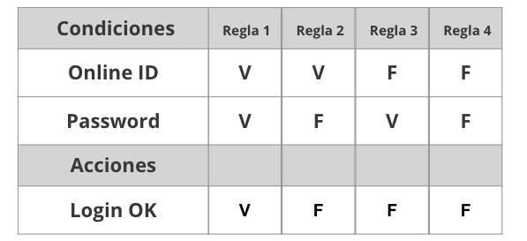
Tabla de decisión
Requerimiento | Condiciones | Regla
Acciones | Correo Electronico | v | f | v | f
 | Contraseña | v | v | f | f

 | Acciones
 | Iniciar sesion | v | f | f | f

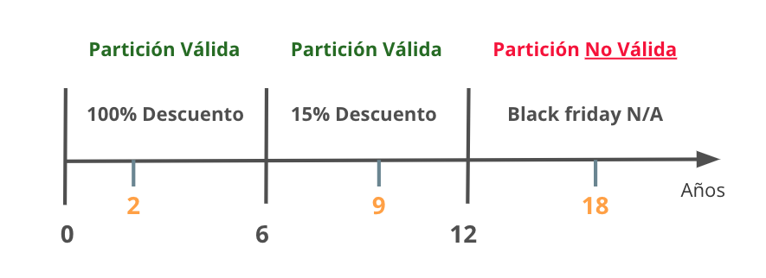
Partición de Equivalencia
Requerimiento |  | Variable |  | Clase de equivalencia |  | Entrada

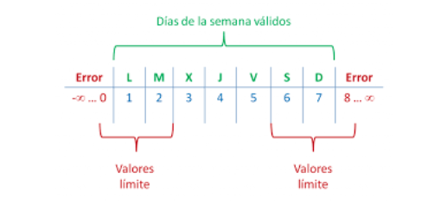

Analisis de valor Limites
Requerimiento |  | Variable |  | Valores |  | Casos

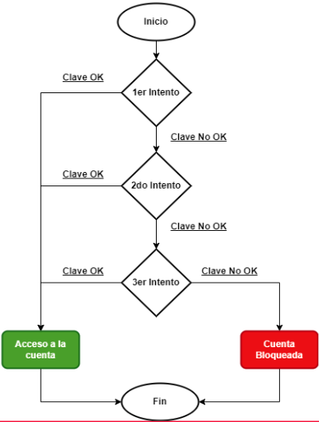

Transición de estados
Requerimiento |  | Estado 1 | Estado 2 | Estado 3 | Estado 4 | Estado 5 | Estado Final

5-Pruebas de API
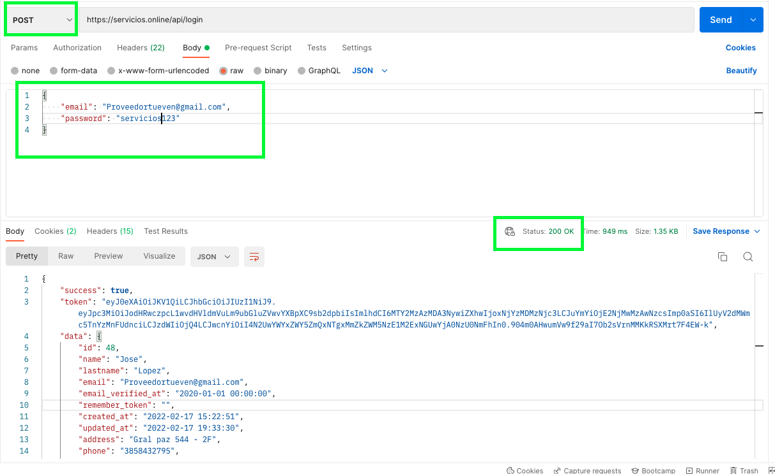
Ejemplo

